05
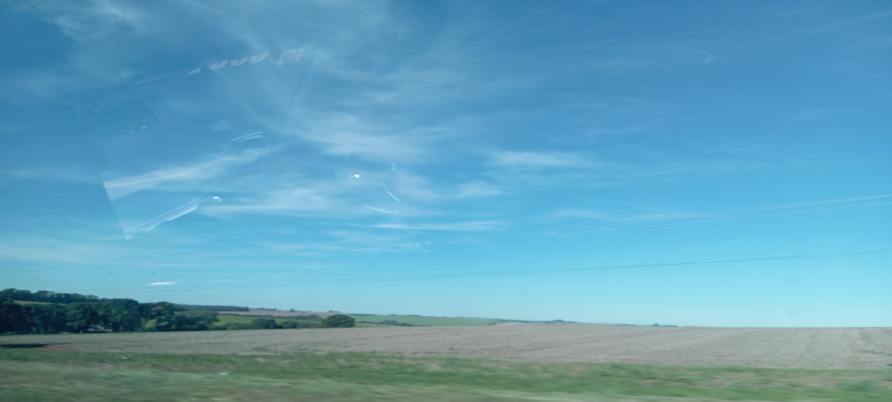
1
HORÁRIO EFETIVO (INÍCIO - FIM) |  | 08:00 a 17:00
LOCALIZAÇÃO RESUMIDA |  | SANTA CATARINA
PROBLEMA (duração)
OBSERVAÇÃO
CONDIÇÕES METEOROLÓGICAS | MANHÃ | PARC. NUBLADO
 | TARDE | PARC. NUBLADO
 |  | [
ACOMPANHAMENTO CLIMÁTICO
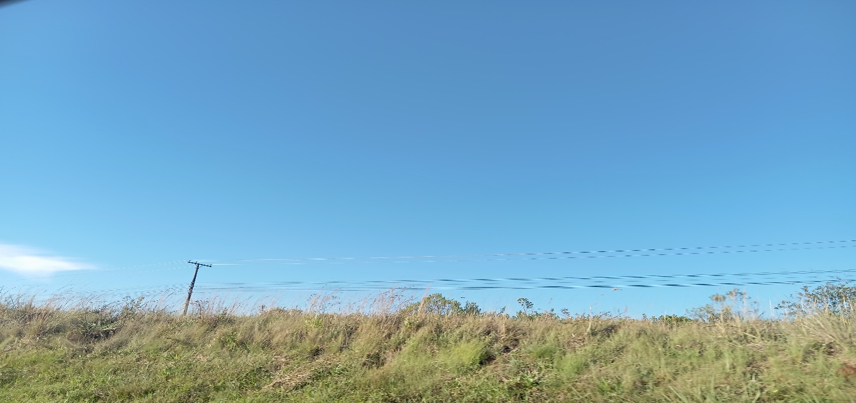
8:00:00 |  |  | 9:00:00
 |  |  | 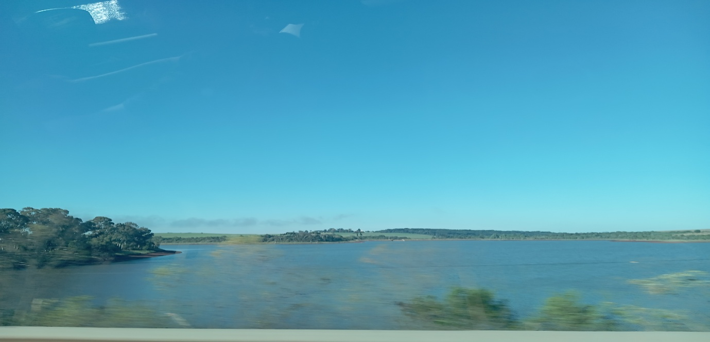

10:00:00 |  |  | 11:00:00
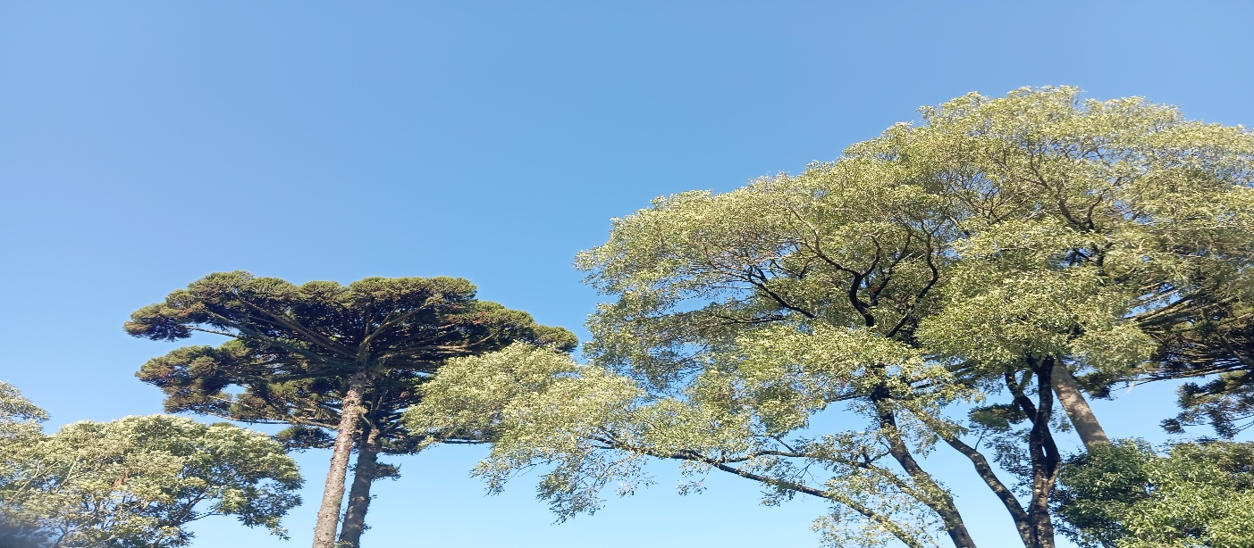 |  |  | 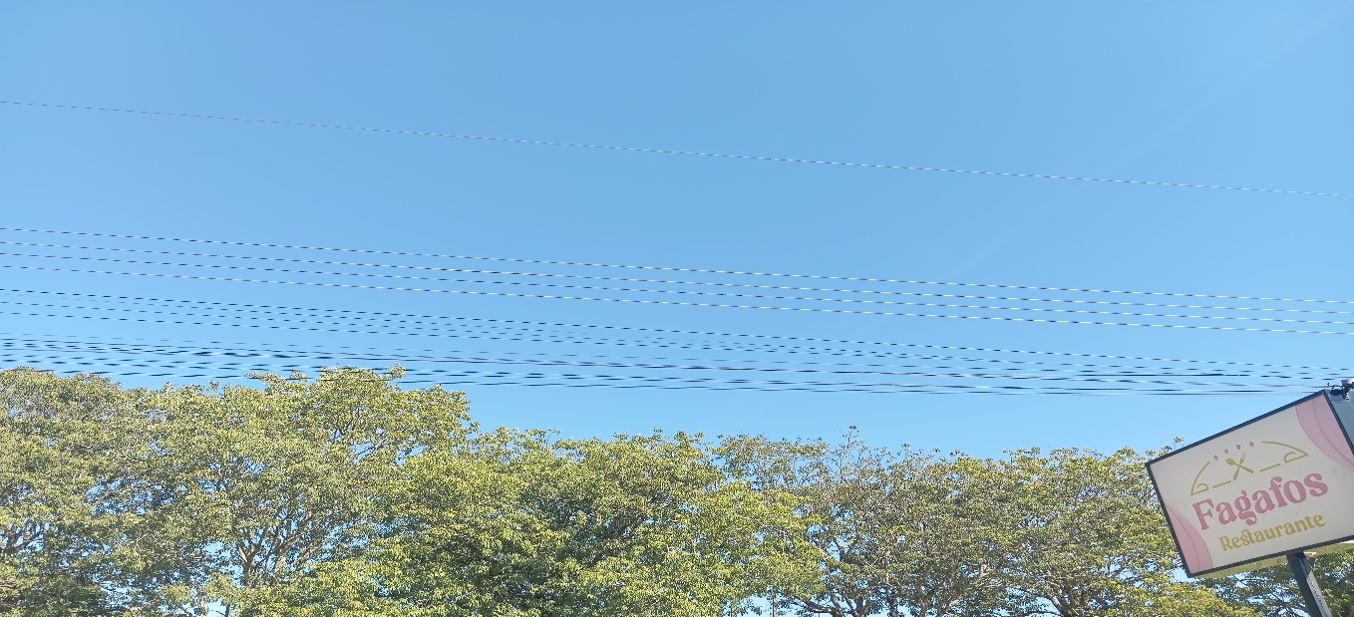

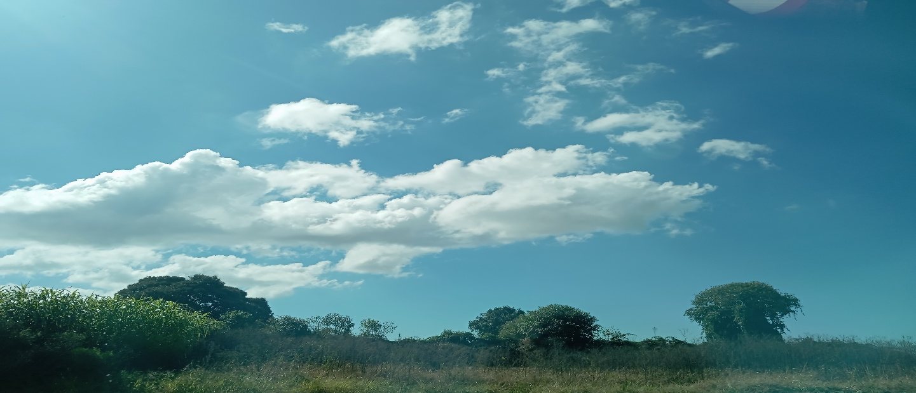
12:00:00 |  |  | 13:00:00
 |  |  | 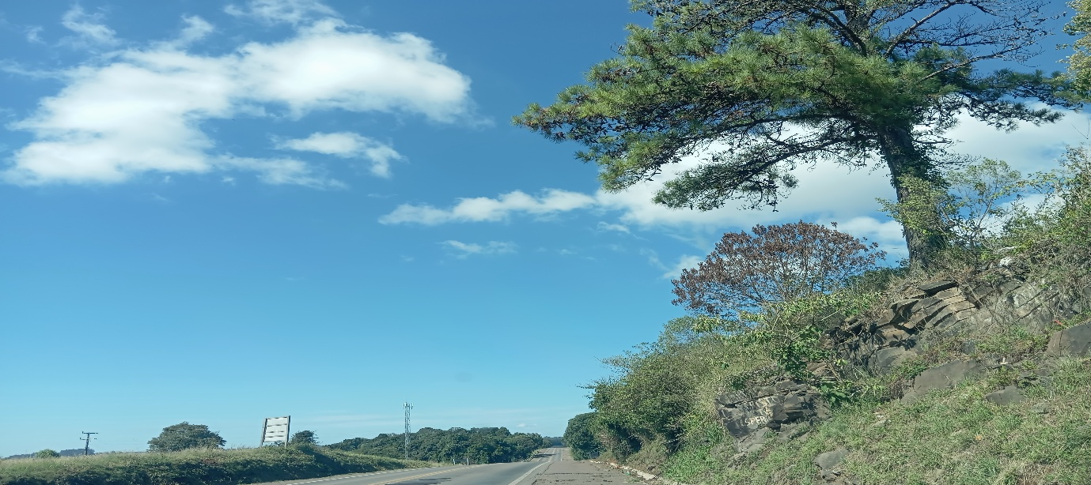

14:00:00 |  |  | 15:00:00
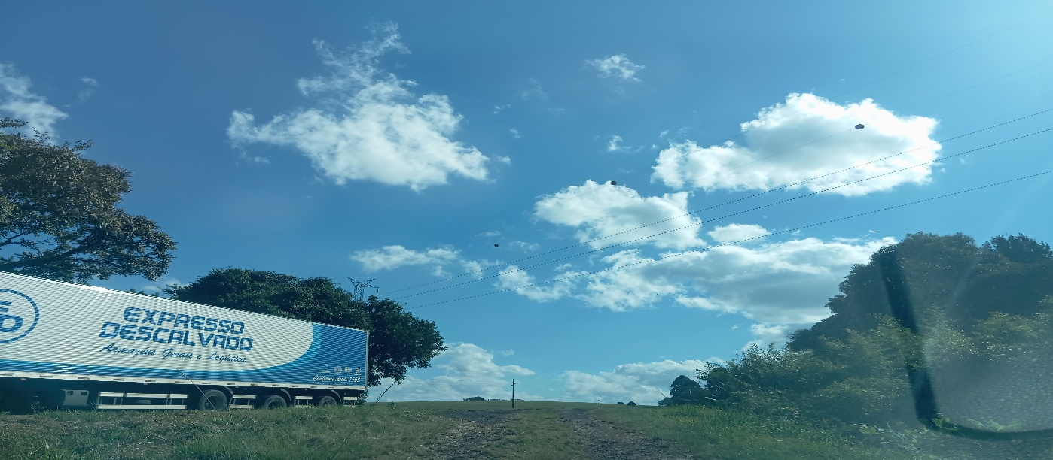 |  |  | 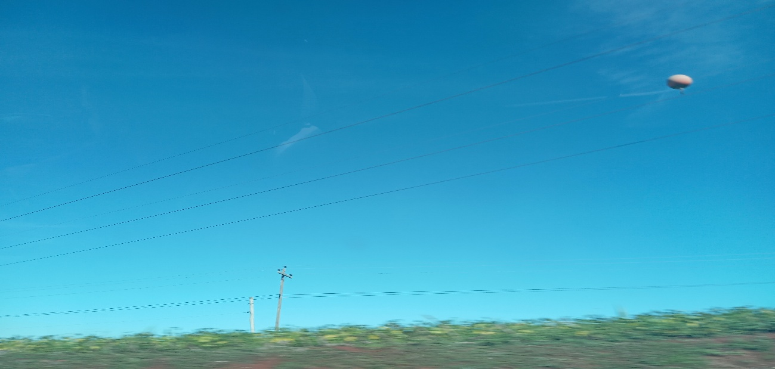

16:00:00 |  |  | 17:00

23
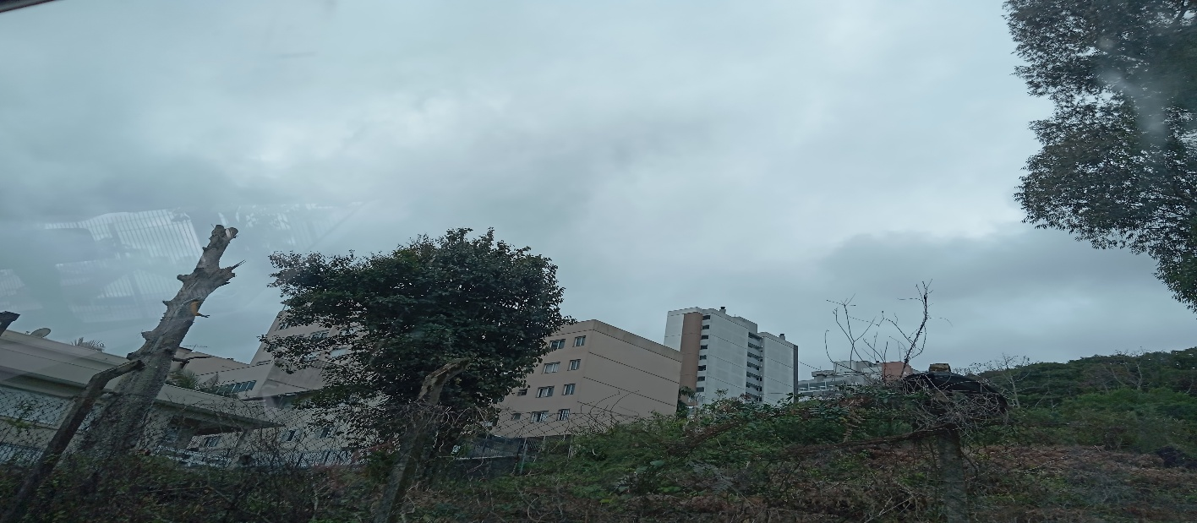
23
HORÁRIO EFETIVO (INÍCIO - FIM) |  | 08:00 a 17:00
LOCALIZAÇÃO RESUMIDA |  | SANTA CATARINA
PROBLEMA (duração)
OBSERVAÇÃO
CONDIÇÕES METEOROLÓGICAS | MANHÃ | PARC. NUBLADO
 | TARDE | PARC. NUBLADO
 |  | [
ACOMPANHAMENTO CLIMÁTICO
8:00:00 |  |  | 9:00:00
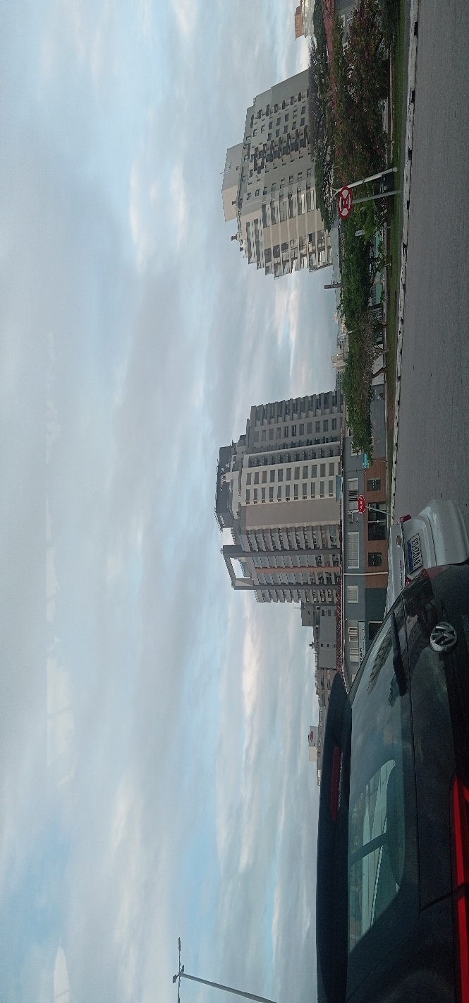 |  |  | 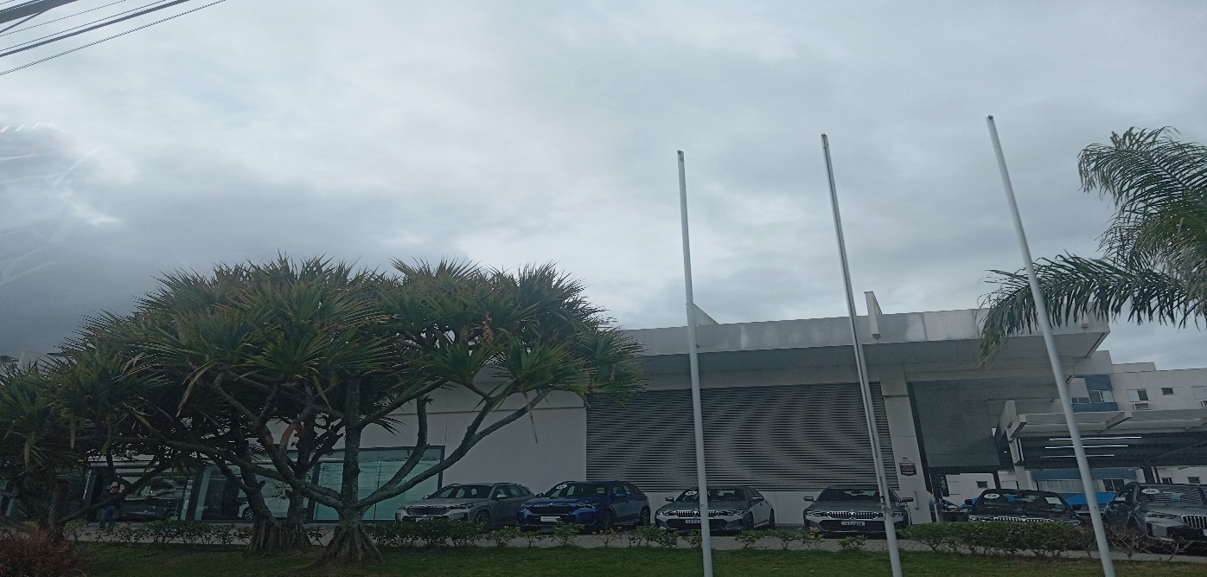

10:00:00 |  |  | 11:00:00
 |  |  | 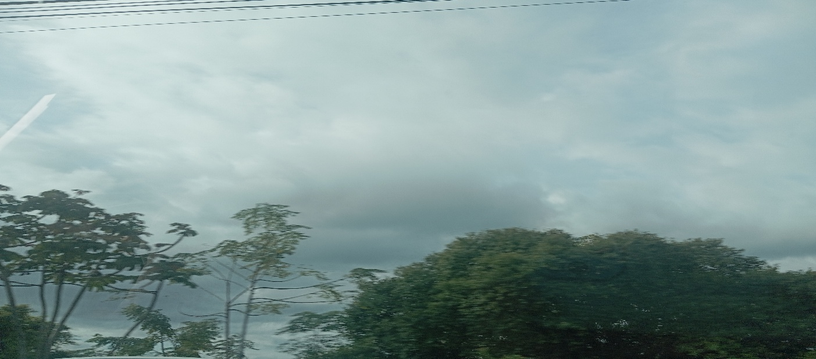

12:00:00 |  |  | 13:00:00
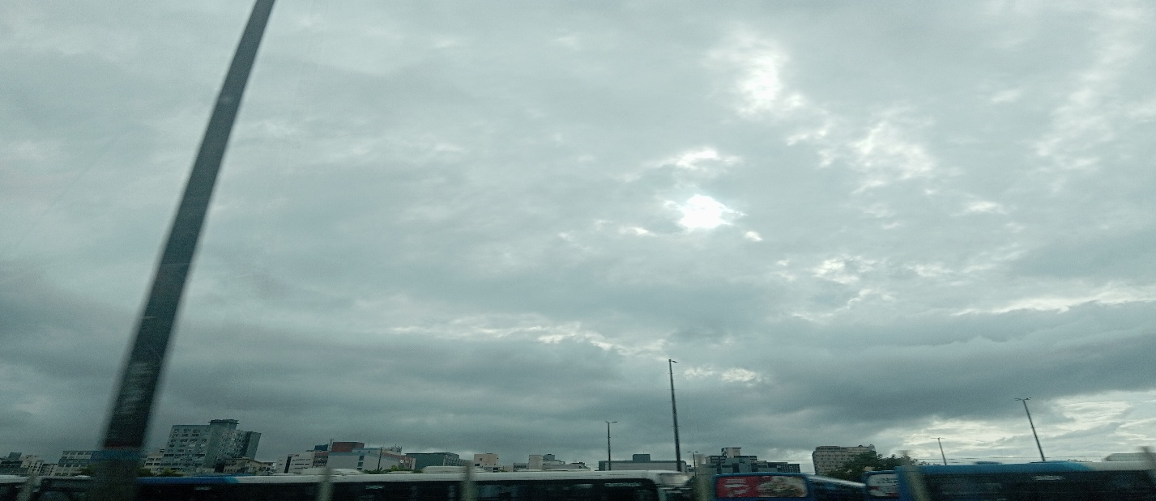 |  |  | 

14:00:00 |  |  | 15:00:00
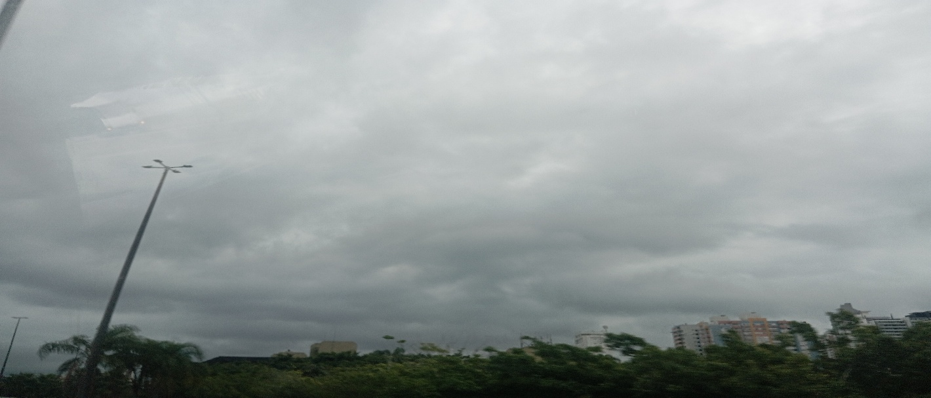 |  |  | 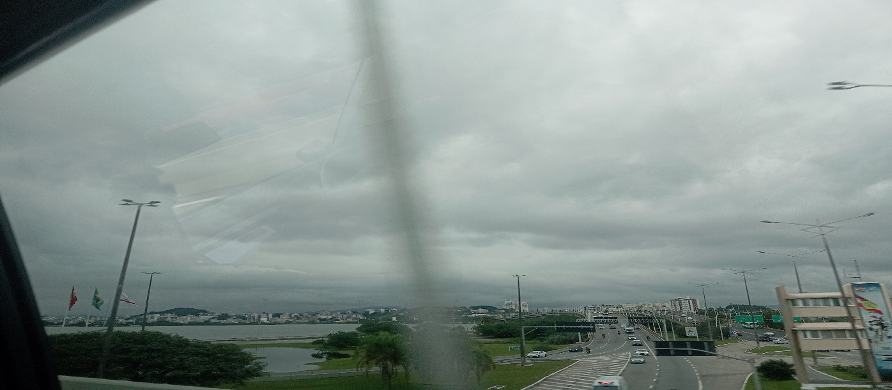

16:00:00 |  |  | 17:00

24
24
HORÁRIO EFETIVO (INÍCIO - FIM) |  | 08:00 a 15:00
LOCALIZAÇÃO RESUMIDA |  | SANTA CATARINA
PROBLEMA (duração)
OBSERVAÇÃO
CONDIÇÕES METEOROLÓGICAS | MANHÃ | PARC. NUBLADO
 | TARDE | PARC. NUBLADO
 |  | [
ACOMPANHAMENTO CLIMÁTICO
8:00:00 |  |  | 9:00:00
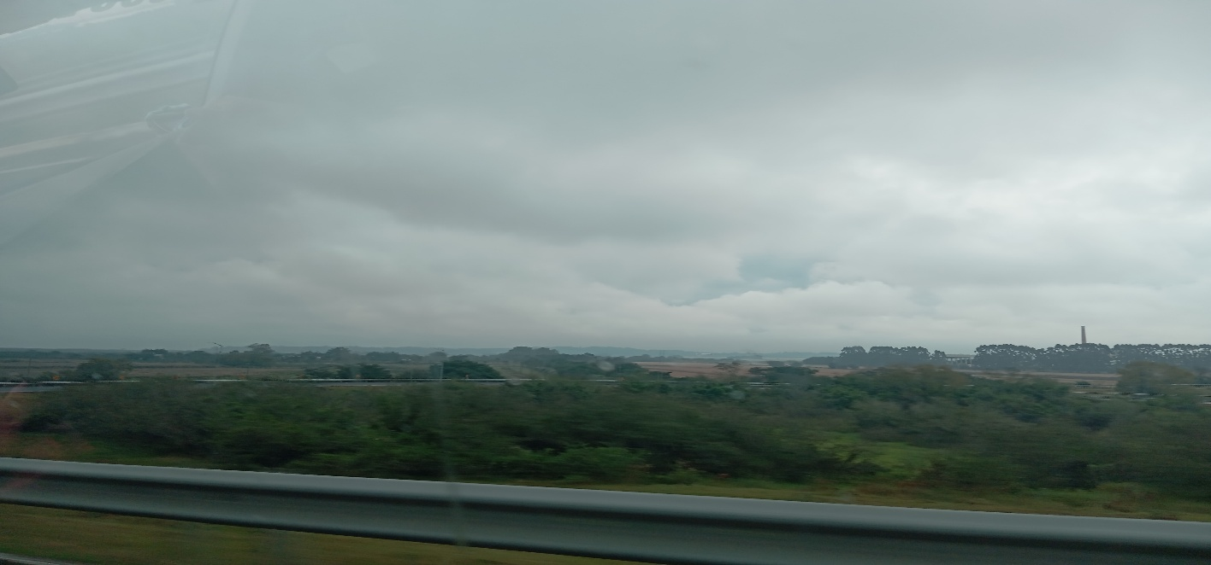 |  |  | 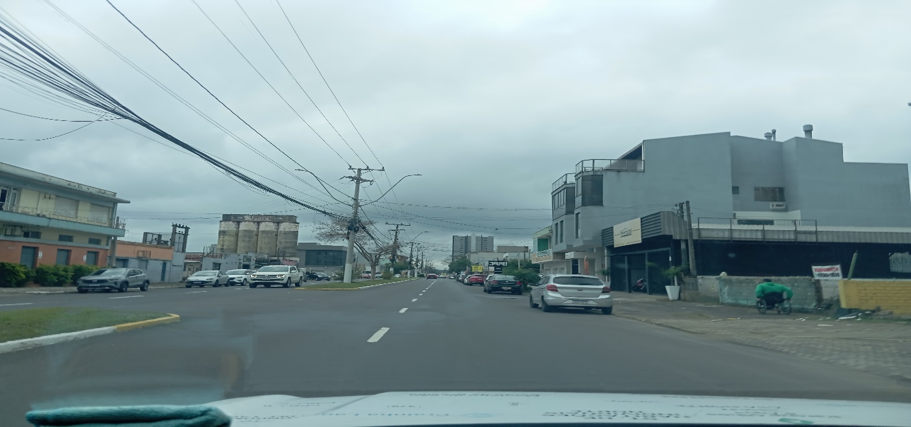

10:00:00 |  |  | 11:00:00
 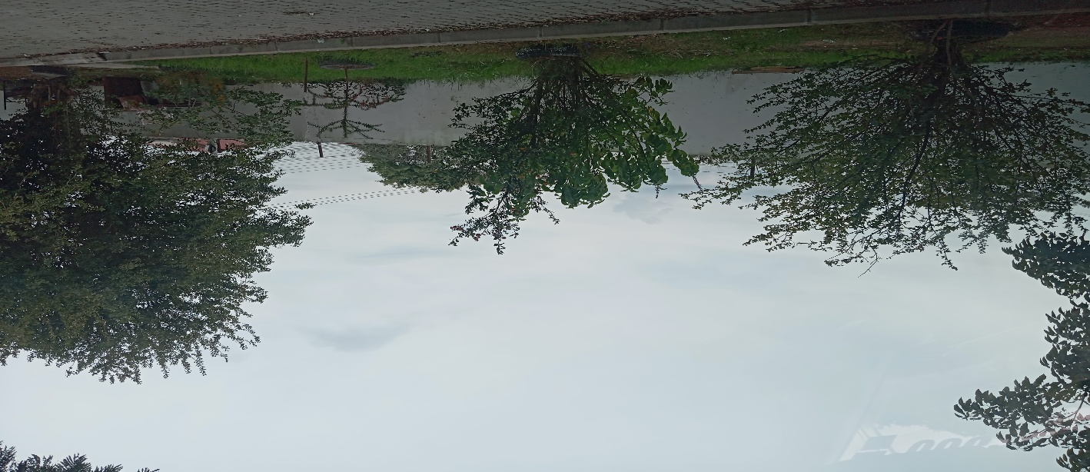

12:00:00 |  |  | 13:00:00
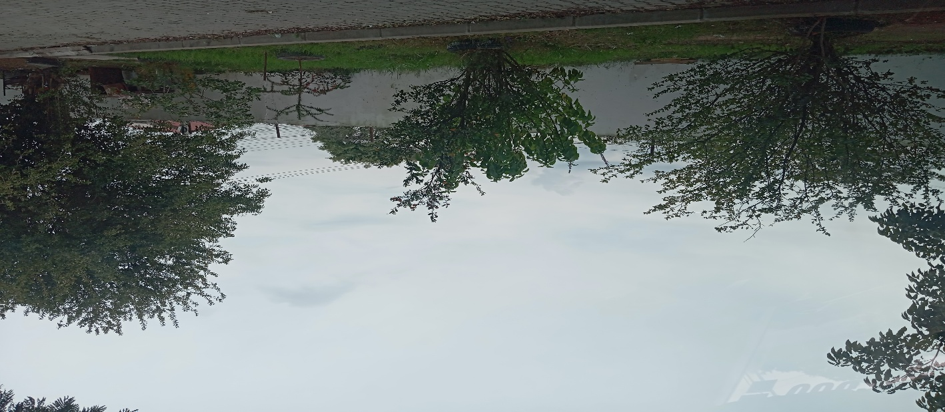 |  |  | 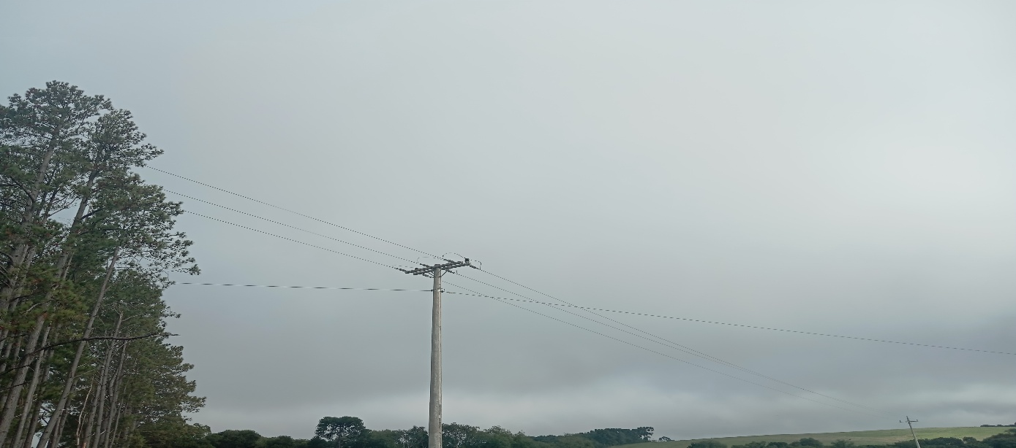

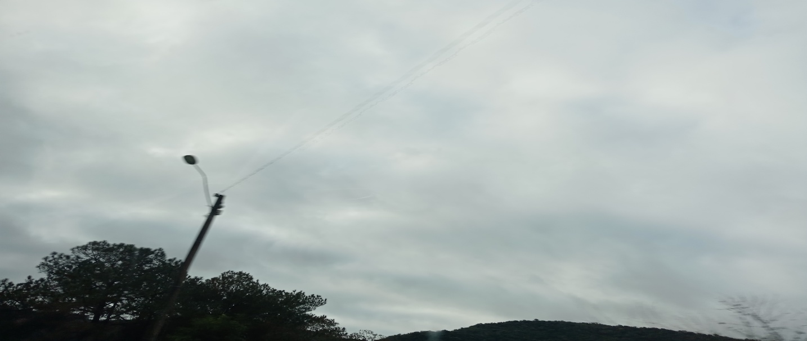
14:00:00 |  |  | 15:00:00
 |  |  | 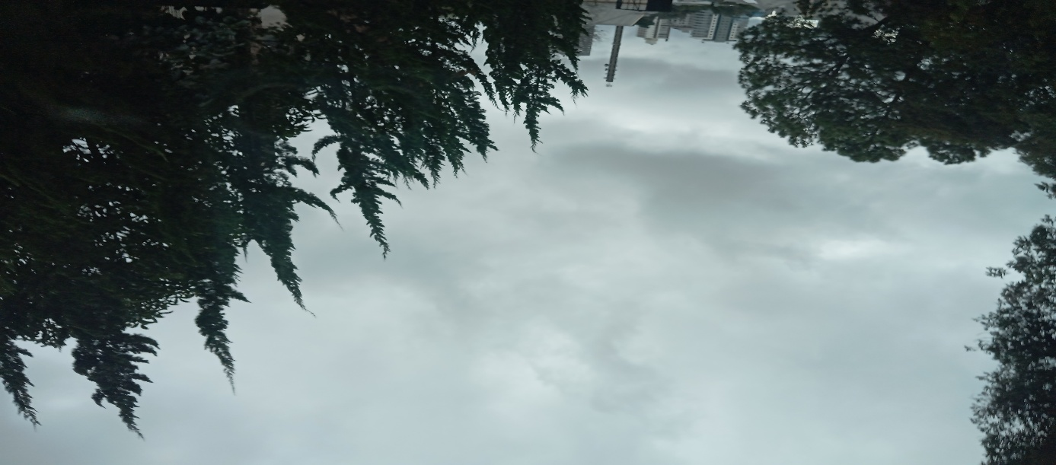

16:00:00 |  |  | 17:00

